상품제안서
안동바른한우 1등급 한우 구이,정육 선물세트2호 1.4kg (등심400g, 불고기300g, 불고기300g, 국거리400g) | 상품코드: F30237

 |  |  |  |  |  |  | 02-412-0044 | www.easy1.co.kr
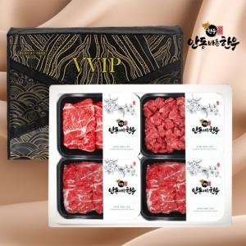

【상세/제작정보】

【인쇄/포장옵션】 | / 포장불가능

【공급단가】 | 수량 | 50~ | 100~ | 500~ | 1,000~ | 2,000~
*VAT별도 | 단가 | 126,000원 | 123,900원 | 120,750원 | 118,650원 | 115,500원

【상품 URL】 | https://dev.easy1.co.kr:443/src/goods_detail.php?gdno=30237

